Накладная-№3
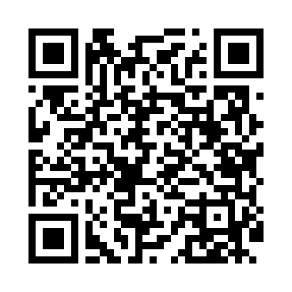
Номер товарно-транспортной накладной: |  |  | Торговый представитель: Karimov Amirjon
Поставщик: Toshkent falcon fly 2 |  |  | Телефон торгового представителя: +998915200523
Дата отгрузки: 16.11.2025 |  |  | Контрагент: """" Klient
Дата консигнации: |  |  | Адрес:
Доставщик: |  |  | Телефон:
Телефон доставщика:
Время заказа: 16.11.2025 14:43:03
№ | Штрих-код | Название товаров (работ,услуг) | Количество | Количество в кейсе | Цена | Сумма
 |  |  | 21 |  |  | 1469000
1 | 6920240023680 | Напольный коврик для ванной комнаты с цветочн ым узором 50*80CM XP-23-68 | 1 | 1 шт. | 91,000 | 91,000
2 | 6805019698736 | Коврик для ванны, 44×75 см, DB-98-73 | 1 | 1 шт. | 48,000 | 48,000
3 | 6920240023956 | Коврики напольные для ванной комнаты 60*90CMU 60*50CM XP-23-95 | 2 | 2 шт. | 55,000 | 110,000
4 | 6920697916030 | Щетка для унитаза 56-1603 DB-83-183 | 1 | 1 шт. | 27,000 | 27,000
5 | 6934179000551 | Металический Миска 22cm DB-6-12 | 1 | 1 шт. | 16,000 | 16,000
6 | 6932056607848 | Металическая миска 2,5л 22cm DB-6-17 | 1 | 1 шт. | 34,000 | 34,000
7 | 6900002117512 | Вилка маленкий DB-7-51 | 3 | 3 шт. | 39,000 | 117,000
8 | 6905621392388 | Металл қошиқ DB-92-38 | 3 | 3 шт. | 43,000 | 129,000
9 | 2017772835813 | Идиш учун металл сушилка KD24-2150 DB-2-57 | 2 | 2 шт. | 339,000 | 678,000
10 | 6905621392401 | Ложка Вилка DB-92-40 | 3 | 3 шт. | 30,000 | 90,000
11 | 6905621392395 | Металл санчқи DB-92-39 | 3 | 3 шт. | 43,000 | 129,000
Итого: 1469000

